Impressum
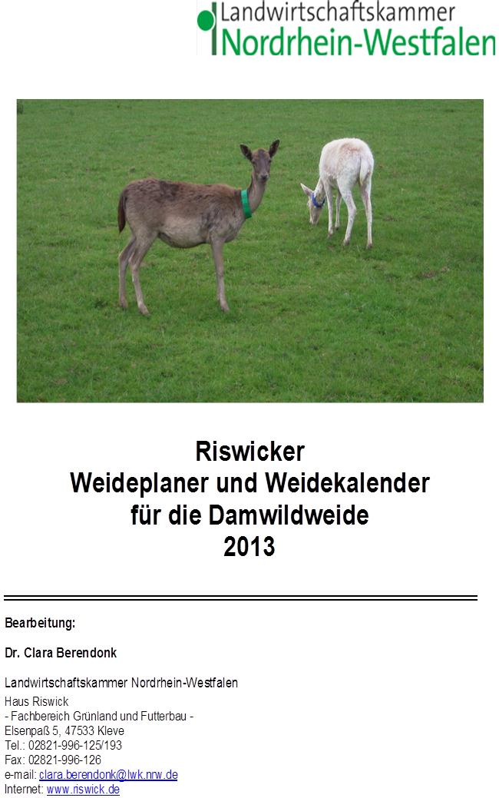

Weideplaner NRW
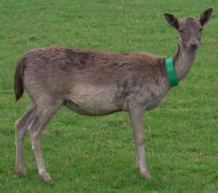
Riswicker Planungshilfe für Damwildweidehaltung in NRW
Bearbeitung: Dr. Clara Berendonk, LWK NRW, Haus Riswick, Elsenpass 5, 47533 Kleve
www.riswick.de, clara.berendonk@lwk.nrw.de, Tel. 02821 996 193

Nur die gelben Felder sind zur Eingabe der betriebsspezifischen Angaben freigegeben!
Beispiel: 2,75 kg Nettoweidefutteraufnahme/PED und Tag, 15 % Weiderest, 50 PED (PED = Produktionseinheit Damwild)
Tab. 1: Mittlerer Graszuwachs auf dem Dauergrünland im Vegetationsverlauf
 |  | Vorweide | Frühlingsweide | Sommerweide | Herbstweide | Spätherbst | Jahresertrag

 |  | Mitte März-Mitte April | Mitte April-Anf. Juni | Anf Juni-Mitte August | Mitte Aug.-Ende Sept. | Anf. Okt.-Anf. Nov
Region | Lage | kg TM-Zuwachs/Tag |  |  |  |  | dt TM/ha
Niederungslagen | frisch | 20 | 70 | 55 | 40 | 15 | 101
 | trocken | 20 | 60 | 40 | 35 | 15 | 83
Übergangslagen | frisch | 15 | 60 | 45 | 40 | 10 | 86
 | trocken | 15 | 55 | 35 | 35 | 10 | 74
Mittelgebirge | frisch | 10 | 55 | 45 | 35 | 5 | 79
 | trocken | 10 | 45 | 35 | 25 | 5 | 62
Netto-TM-Aufnahme (kg/PED u.Tag): |  | 2.75 | 2.75 | 2.75 | 2.75 | 2.75
Brutto-TM-Bedarf (kg/PED u.Tag): |  | 3.2 | 3.2 | 3.2 | 3.2 | 3.2
% Weiderest: | 15

Tab. 2: opt. Besatzdichte /ha:
 |  | Vorweide | Frühlingsweide | Sommerweide | Herbstweide | Spätherbst

 |  | Mitte März-Mitte April | Mitte April-Anf. Juni | Anf Juni-Mitte August | Mitte Aug.-Ende Sept. | Anf. Okt.-Anf. Nov
Region | Lage | opt. Besatzdichte: PED/ha:
Niederungslagen | frisch | 6.3 | 22.1 | 17.4 | 12.6 | 4.7
 | trocken | 6.3 | 19.0 | 12.6 | 11.1 | 4.7
Übergangslagen | frisch | 4.7 | 19.0 | 14.2 | 12.6 | 3.2
 | trocken | 4.7 | 17.4 | 11.1 | 11.1 | 3.2
Mittelgebirge | frisch | 3.2 | 17.4 | 14.2 | 11.1 | 1.6
 | trocken | 3.2 | 14.2 | 11.1 | 7.9 | 1.6

Tab. 3: Flächenbedarf/PED in Abhängigkeit von der täglichen Weidefutteraufnahme:
 |  | Vorweide | Frühlingsweide | Sommerweide | Herbstweide | Spätherbst

 |  | Mitte März-Mitte April | Mitte April-Anf. Juni | Anf Juni-Mitte August | Mitte Aug.-Ende Sept. | Anf. Okt.-Anf. Nov
Region | Lage | Flächenbedarf: ha/PED
Niederungslagen | frisch | 0.16 | 0.05 | 0.06 | 0.08 | 0.21
 | trocken | 0.16 | 0.05 | 0.08 | 0.09 | 0.21
Übergangslagen | frisch | 0.21 | 0.05 | 0.07 | 0.08 | 0.32
 | trocken | 0.21 | 0.06 | 0.09 | 0.09 | 0.32
Mittelgebirge | frisch | 0.32 | 0.06 | 0.07 | 0.09 | 0.63
 | trocken | 0.32 | 0.07 | 0.09 | 0.13 | 0.63

 |  | PED/Herde: | 50 | Eingabe der Anzahl PED
Tab. 4: Flächenbedarf/Herde
 |  | Vorweide | Frühlingsweide | Sommerweide | Herbstweide | Spätherbst

 |  | Mitte März-Mitte April | Mitte April-Anf. Juni | Anf Juni-Mitte August | Mitte Aug.-Ende Sept. | Anf. Okt.-Anf. Nov
 |  | 50 | 50 | 50 | 50 | 50
Region | Lage | Flächenbedarf: ha/Herde
Niederungslagen | frisch | 7.9 | 2.3 | 2.9 | 4.0 | 10.5
 | trocken | 7.9 | 2.6 | 4.0 | 4.5 | 10.5
Übergangslagen | frisch | 10.5 | 2.6 | 3.5 | 4.0 | 15.8
 | trocken | 10.5 | 2.9 | 4.5 | 4.5 | 15.8
Mittelgebirge | frisch | 15.8 | 2.9 | 3.5 | 4.5 | 31.6
 | trocken | 15.8 | 3.5 | 4.5 | 6.3 | 31.6

